TODAS AS PERGUNTAS
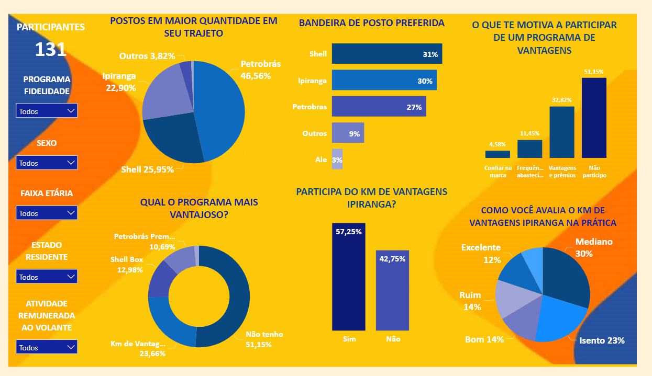
35 PERGUNTAS - 19 UTILIZAÇÕES
Nome
Faixa Etária
Sexo
Estado que reside
Estado civil
Tipo de veículo
Atividade remunerada ao volante ao volante
Caso sim (atividade remunerada), assinale qual:
Tipo de combustível utilizado
Com que frequência você abastece o seu veículo?
Seu posto de abastecimento favorito fica perto da sua casa?
Seu posto de abastecimento favorito fica a caminho, ou próximo do seu trabalho?
Você escolhe seu posto de abastecimento pela Bandeira?
Avalie a importância do preço do combustível na sua escolha para abastecer
Avalie a importância da qualidade do combustível na sua escolha para abastecer
Avalia a importância sobre limpeza e manutenção das instalações do posto na para abastecer
Avalie sobre a importância sobre existir atendimento humano (frentistas) na sua escolha para abastecer
Avalie sobre a importância sobre existir uma loja de conveniência no posto de sua escolha
Avalie sobre a importância sobre a variedade e qualidade dos produtos oferecidos pela loja de conveniência do seu posto
Em um comparativo entre preço e qualidade do combustível, qual é o fator decisivo na sua escolha?
Você está vinculado a algum programa de fidelidade/ vantagens vinculado ao seu posto de abastecimento?
O que fez você participar de um programa de fidelidade?
Qual programa de fidelidade você acha mais vantajoso?
Assinale o nível de importância na oferta de serviços auxiliares para manutenção do veículo no posto
Além de abastecer, quais outros serviços você costuma utilizar em um Posto?
Qual a sua bandeira de posto preferida
Na sua percepção, qual bandeira está mais presente (quantidade de postos) na sua cidade
Imagine a seguinte situação: Você precisa abastecer e está longe do seu Posto preferido. Você escolhe abastecer em um posto por qual motivo:
Você tem um Posto preferido? Se a sua resposta for SIM, qual o motivo de você abastecer sempre no mesmo posto:
O que mais lhe atrai para a escolha do seu Posto de gasolina
Já foi vítima de fraude em Posto de gasolina?
Caso sim, qual foi a ocorrência?
Probabilidade de recomendar o POSTO IPIRANGA
Você conhece ou participa do KM DE VANTAGENS IPIRANGA?
Caso sim. Como você avalia o KM DE VANTAGEM IPIRANGA sendo utilizado na prática?

